1.1
voltar à página inicial |  |  |  | 1 - FORMULÁRIOS
 | S | N | NA
 | x |  |  | 1.1 A sequência de tabulação entre campos segue a sequência de preenchimento
 |  |  |  | A ordem de tabulação por entre os campos deve corresponder à sequência normal de preenchimento do formulário.

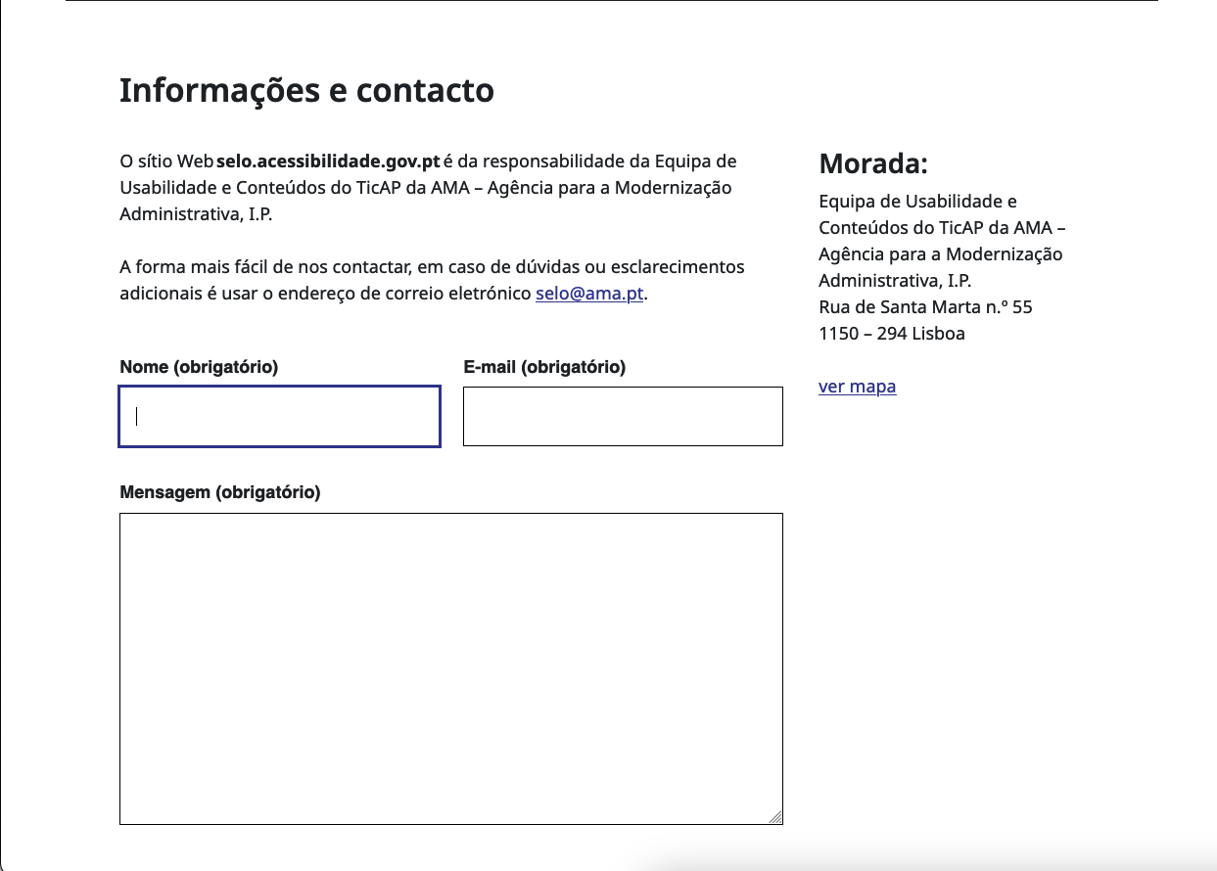
 | Listagem de evidências
 |  |  |  |  | Notas:
 |  |  |  |  | As 3 imagens mostram a ordem em que são selecionados os elementos do formulário ao premir a tecla tabulador.

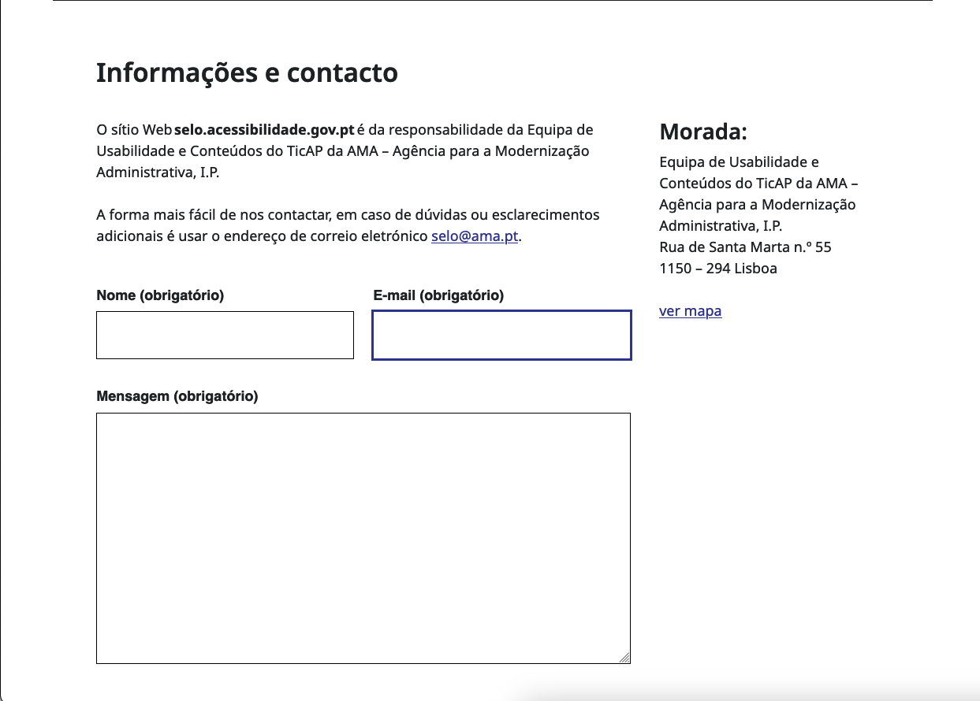

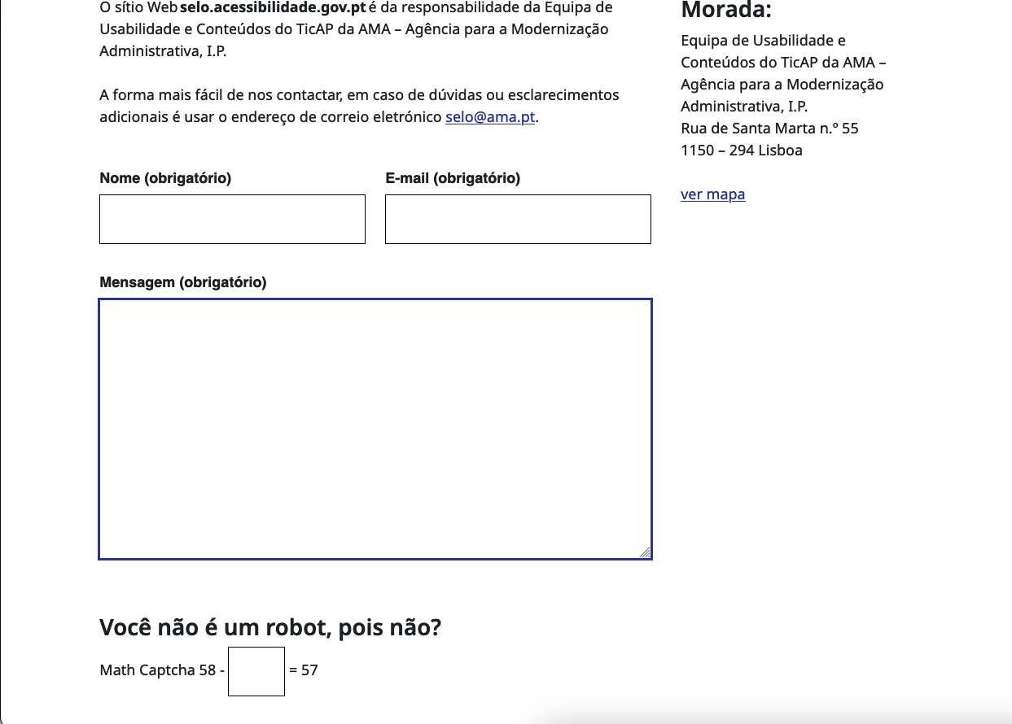

2.3
voltar à página inicial |  |  |  | 2 - CAMPOS
 | S | N | NA
 | x |  |  | 2.3 As legendas dos campos são breves e claras
 |  |  |  | As legendas associadas aos campos devem ser claras e o mais breves possível, sem recorrer a grandes explicações. Se essas explicações forem necessárias, devem ser apresentadas num bloco de texto paralelo.

 | Listagem de evidências
 |  |  |  |  | Notas:
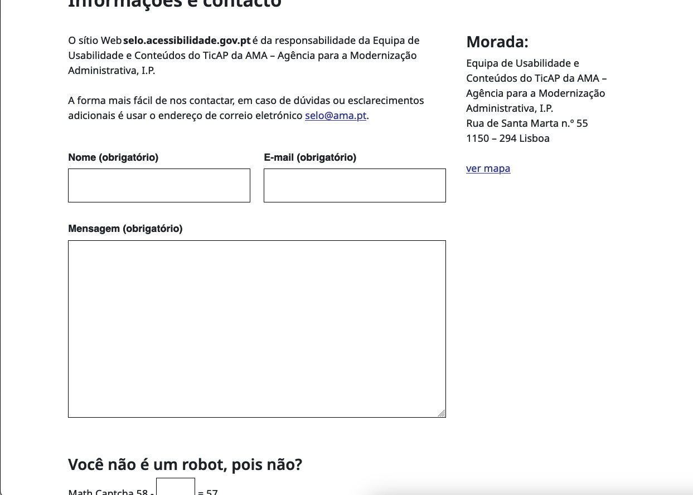

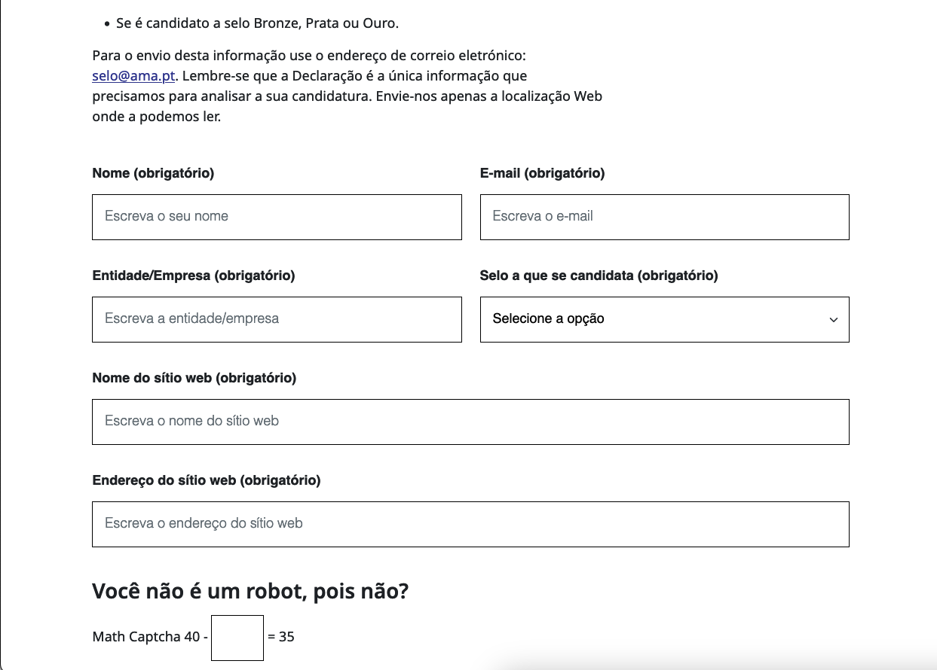

4.3
voltar à página inicial |  |  |  | 4 - ERROS
 | S | N | NA
 | x |  |  | 4.3 As mensagens de erro são claramente identificadas junto aos campos de origem
 |  |  |  | As mensagens de erro devem ser apresentadas claramente associadas aos campos a que dizem respeito. Isto não invalida a necessidade de as apresentar numa lista sumário. Esta última técnica é particularmente útil em páginas longas.

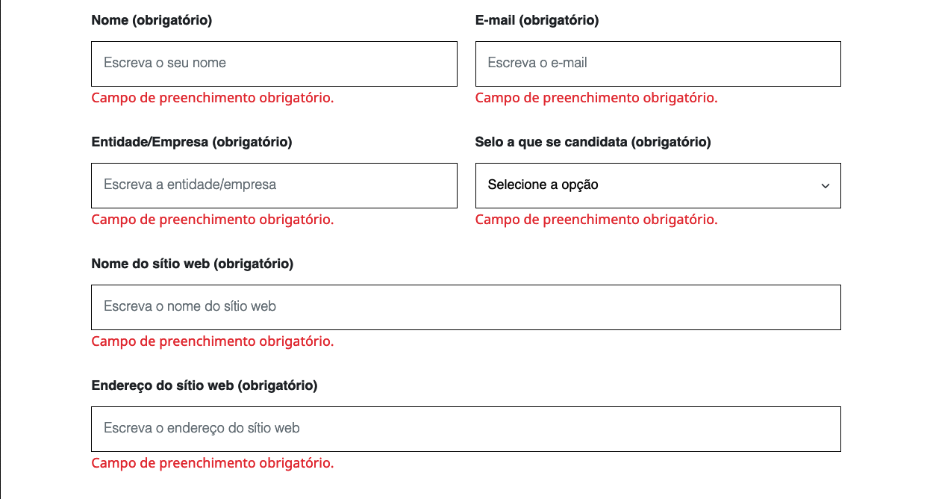
 | Listagem de evidências
 |  |  |  |  | Notas:
 |  |  |  |  | Os formulários apresentam mensagens de erro junto dos respetivos campos e uma mensagem de erro resumo junto do botão de envio do formulário.

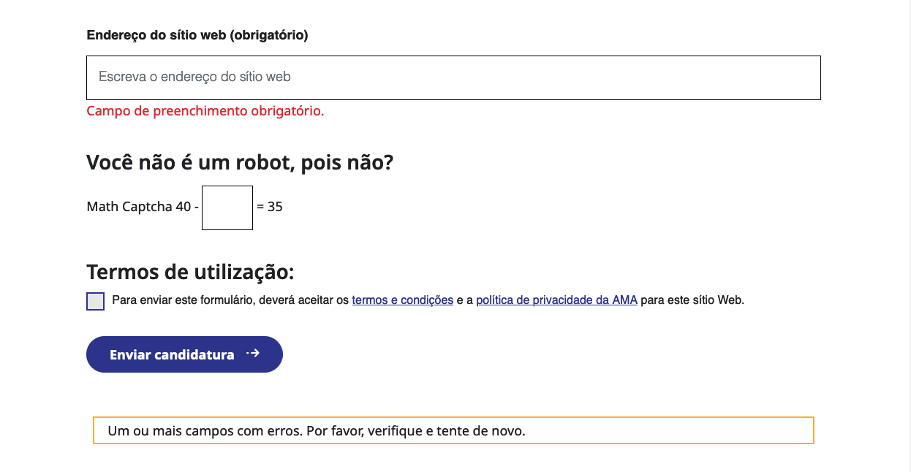

4.4
voltar à página inicial |  |  |  | 4 - ERROS
 | S | N | NA
 | x |  |  | 4.4 As mensagens de erro devem mostrar os passos concretos para a resolução dos mesmos
 |  |  |  | As mensagens de erro devem ser claras e sucintas, não expondo desnecessariamente o utilizador a mecanismos internos do sistema, explicando claramente os passos necessários para que o utilizador resolva o problema.

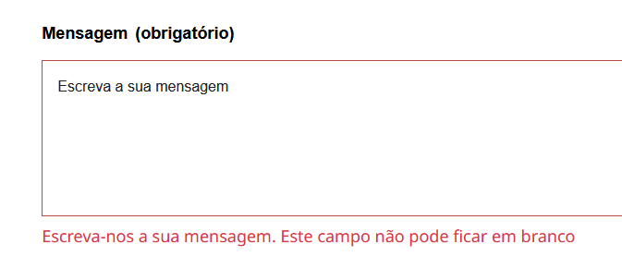
 | Listagem de evidências
 |  |  |  |  | Notas:

